EQXB.EQYB
EQB
 |  |  |  |  | 功能： | 1 | 篩選 Assembled Point Masses |  |  |  | 注意： | 1 | 預設為一般地震力SSD 和 I ，若為台北盆地需自行修正
 |  |  |  |  |  | 2 | 依據耐震設計規範2.12節


 |  |  |  |  | 一般地區地震力 |  |  | 台北盆地地震力
 |  |  |  |  | SSD | 0.5 |  | SSD | 0.6
 |  |  |  |  | I | 1 |  | I | 1.25

Story | H | SSD | I | UX | K | W | EQXB | UY | W | EQYB
1F | 0 | 0.5 | 1 |  | 0.05
B1
B2
B3
B4
B5

Check
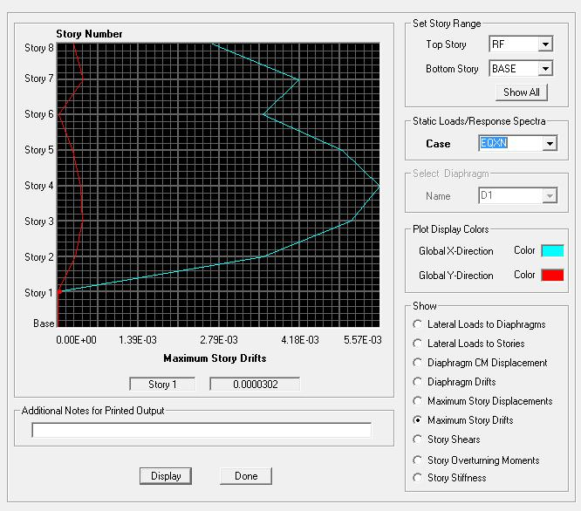
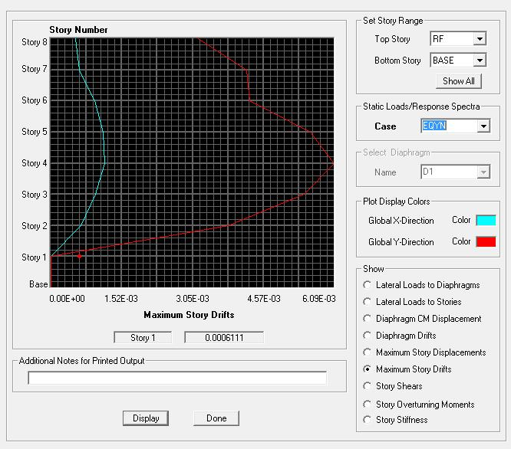
MAGIC
MAGIC
 |  |  |  | 功能： | 1 | 自動抓取同資料夾之Excel資料 |  |  |  |  |  |  |  |  |  |  |  |  | 一般地區地震力計算 |  |  | X向 | Y向 |  | 台北盆地地震力計算 |  |  | X向 | Y向 |  |  |  |  |  |  |  |  |  | Assume | I | 載重 | 基礎 | 材料強度
 |  |  |  |  | 2 | 整理各檢核資料 |  |  |  |  |  |  |  |  |  |  |  |  | 控制週期取自 |  |  | 規範 | 規範 |  | 控制週期取自 |  |  | 規範 | 規範 |  |  |  |  |  |  |  |  |  |  | 1.25 | 0.15 | 1000 | C280
 |  |  |  |  |  |  |  |  |  |  |  |  |  |  |  |  |  |  | 構件設計地震力 |  |  | 0.1276 W | 0.1276 W |  | 構件設計地震力 |  |  | 0.1596 W | 0.1596 W |  |  |  |  |  |  |  |  |  |  |  | 0.5
 |  |  |  | 流程： | 1 | 貼上 Assembled Point Masses、Material List By Story、Story Shears |  |  |  |  |  |  |  |  |  |  |  |  | 樓層間地震力比值 |  |  | 0.48 | 0.53 |  | 樓層間地震力比值 |  |  | 0.67 | 0.60 |  |  |  |  |  |  |  |  |  | Check | 確認柱鋼筋比小於 4%
 |  |  |  |  | 2 | 按下 MAGIC |  |  |  |  |  |  |  |  |  |  |  |  | 垂直設計地震力 |  |  | 0.2000 W |  |  | 垂直設計地震力 |  |  | 0.1472 W |  |  |  |  |  |  |  |  |  |  |  | 確認梁鋼筋比小於 2.5%
 |  |  |  |  | 3 | 檢核資料是否有誤 |  |  |  |  |  |  |  |  |  |  |  |  | 柱之垂直設計地震力 |  |  | 0.1000 W |  |  | 柱之垂直設計地震力 |  |  | 0.1500 W

 |  |  |  | 注意： | 1 | 若某層樓無樓板需要手動修正 FloorArea 部分
 |  |  |  |  | 2 | Load Case 名稱與順序必須相同 |  |  |  |  |  |  |  |  |  |  |  |  |  | EQXP/P= | 0.3116 |  |  |  |  |  |  |  |  | EQXP/0SPECX= |  | 1.14765
 |  |  |  |  |  |  |  |  |  |  |  |  |  |  |  |  |  |  |  | EQYP/P= | 0.3116 |  |  |  |  |  |  |  |  | EQYP/0SPECY= |  | 1.15665

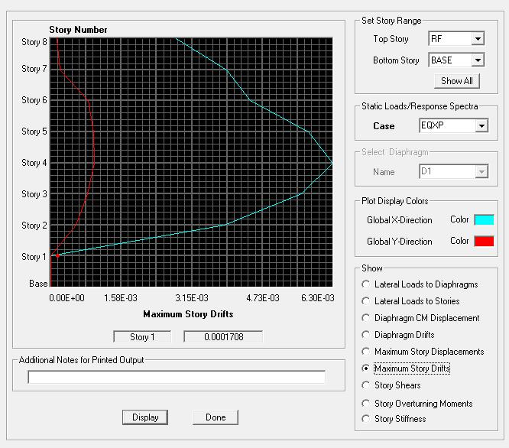
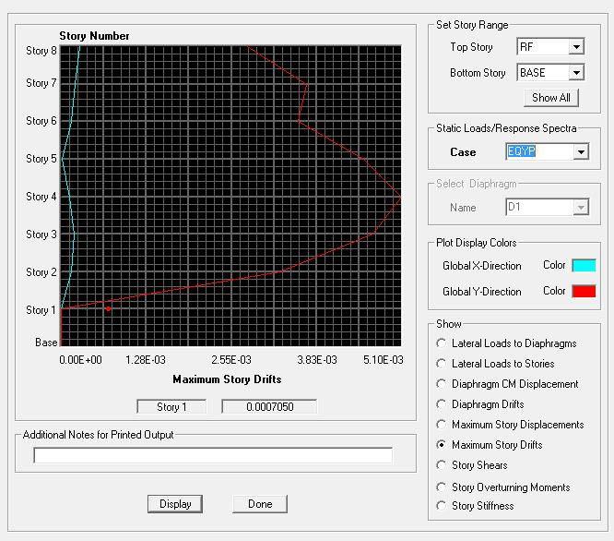
DL | Story | P | W | FloorArea | Unit Weight |  | DL | Story | M(UX) | W | FloorArea | Unit Weight | LL | Story | P | W | FloorArea | Unit Weight |  | 地震力-靜態 |  |  |  |  |  |  |  |  |  | 地震力-動態 |  |  |  |  |  |  |  |  | EQXP |  |  |  |  | EQYP | Warning Message
 | PR | 96.25 | 96.25 | 58.8 | 1.64 |  |  | PR | 8.265692 | 81.08643852 | 58.8 | 1.38 |  | PR | 23.52 | 23.52 | 58.8 | 0.40 |  | Story | Load | Loc | P | VX | VY | T | MX | MY |  | Story | Load | Loc | P | VX | VY | T | MX | MY |  |  |  |  |  |  | Analysis Options & Mass Source | Grid & Story | Material Properties | Frame Section | Area Section | Load Case
 | RF | 379.82 | 283.57 | 191.46 | 1.48 |  |  | RF | 28.179931 | 276.44512311 | 191.46 | 1.44 |  | RF | 100.1 | 76.58 | 191.46 | 0.40 |  | 2F | DL | Bottom | 1388.11 | 0 | 0 | 0 | 10092.381 | -10818.961 |  | 2F | EQXP | Bottom | 0 | -432.58 | 0 | 3295.963 | 3.058 | -5733.596
 |  |  |  |  |  |  |  |  |  |  |  |  |  |  |  |  |  |  |  | 2F | EQXP | Bottom | 0 | -432.58 | 0 | 3295.963 | 3.058 | -5733.596 |  | 2F | EQXN | Bottom | 0 | -432.58 | 0 | 2675.34 | 2.917 | -5733.135
 |  |  |  |  |  |  |  |  |  |  |  |  |  |  |  |  |  |  |  | 2F | EQXN | Bottom | 0 | -432.58 | 0 | 2675.34 | 2.917 | -5733.135 |  | 2F | EQYN | Bottom | 0 | 0 | -432.58 | -3055.481 | 5749.904 | -3.196
 |  |  |  |  |  |  |  |  |  |  |  |  |  |  |  |  |  |  |  | 2F | EQYN | Bottom | 0 | 0 | -432.58 | -3055.481 | 5749.904 | -3.196 |  | 2F | EQYP | Bottom | 0 | 0 | -432.58 | -3636.719 | 5749.777 | -2.771
 |  |  |  |  |  |  |  |  |  |  |  |  |  |  |  |  |  |  |  | 2F | EQYP | Bottom | 0 | 0 | -432.58 | -3636.719 | 5749.777 | -2.771 |  | 2F | 0SPECX | Bottom | 0 | 367.56 | 83.5 | 3255.476 | 1091.761 | 4720.595
 |  |  |  |  |  |  |  |  |  |  |  |  |  |  |  |  |  |  |  |  |  |  |  |  |  |  |  |  |  | 2F | 0SPECY | Bottom | 0 | 82.24 | 364.84 | 2848.897 | 4702.05 | 1064.755
 |  |  |  |  |  |  |  |  |  |  |  |  |  |  |  |  |  |  |  |  |  |  |  |  |  |  |  |  |  | 2F | EQV | Bottom | 243.75 | 0 | 0 | 0 | 1772.222 | -1899.81
 |  |  |  |  |  |  |  |  |  |  |  |  |  |  |  |  |  |  |  |  |  |  |  |  |  |  |  |  |  | 2F | SPECXF MAX | Bottom | 0 | 422.64 | 96.02 | 3743.28 | 1255.352 | 5427.934
 |  |  |  |  |  |  |  |  |  |  |  |  |  |  |  |  |  |  |  |  |  |  |  |  |  |  |  |  |  | 2F | SPECYF MAX | Bottom | 0 | 95.59 | 424.04 | 3311.23 | 5465.122 | 1237.549

 |  |  |  |  |  |  |  |  |  |  |  |  |  |  |  |  |  |  |  |  |  |  |  |  |  |  |  |  |  |  |  |  |  |  |  |  |  |  | EQXN |  |  |  |  | EQYN

